作成方法
〇様式１－２との整合について
「様式１－１の項目別合計＝様式１－２の詳細内訳の合計」となるよう作成ください。

様式１－１ 見積内訳書

①

②の各年度必要額
③の各年度保守額
④

 | 番号の相応するところに様式１－２で算出した費用を入力し作成ください。
様式１－２
シート名：①三重県教育委員会学校情報サーバ機器更新
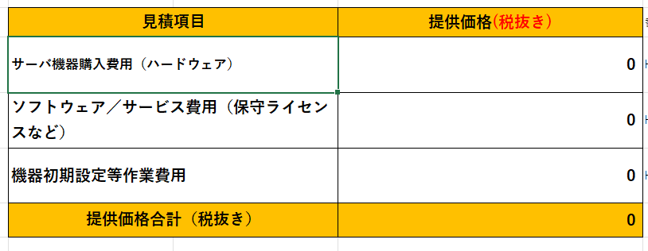
①

②

④

シート名：②三重県教育委員会学校情報サーバ機器保守業務委託

③

